Sheet1
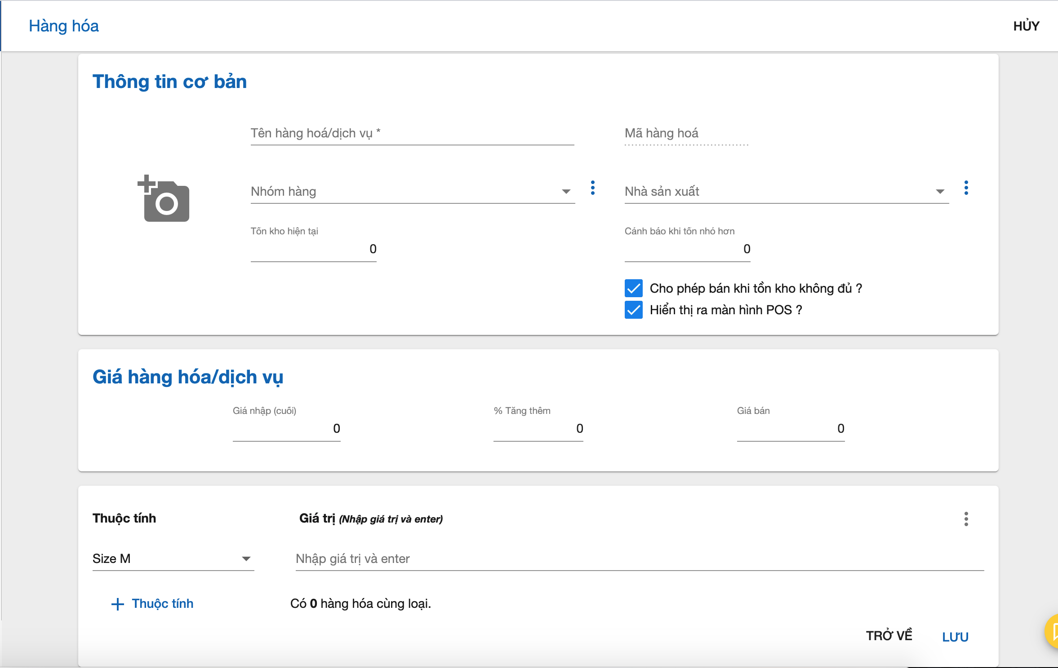
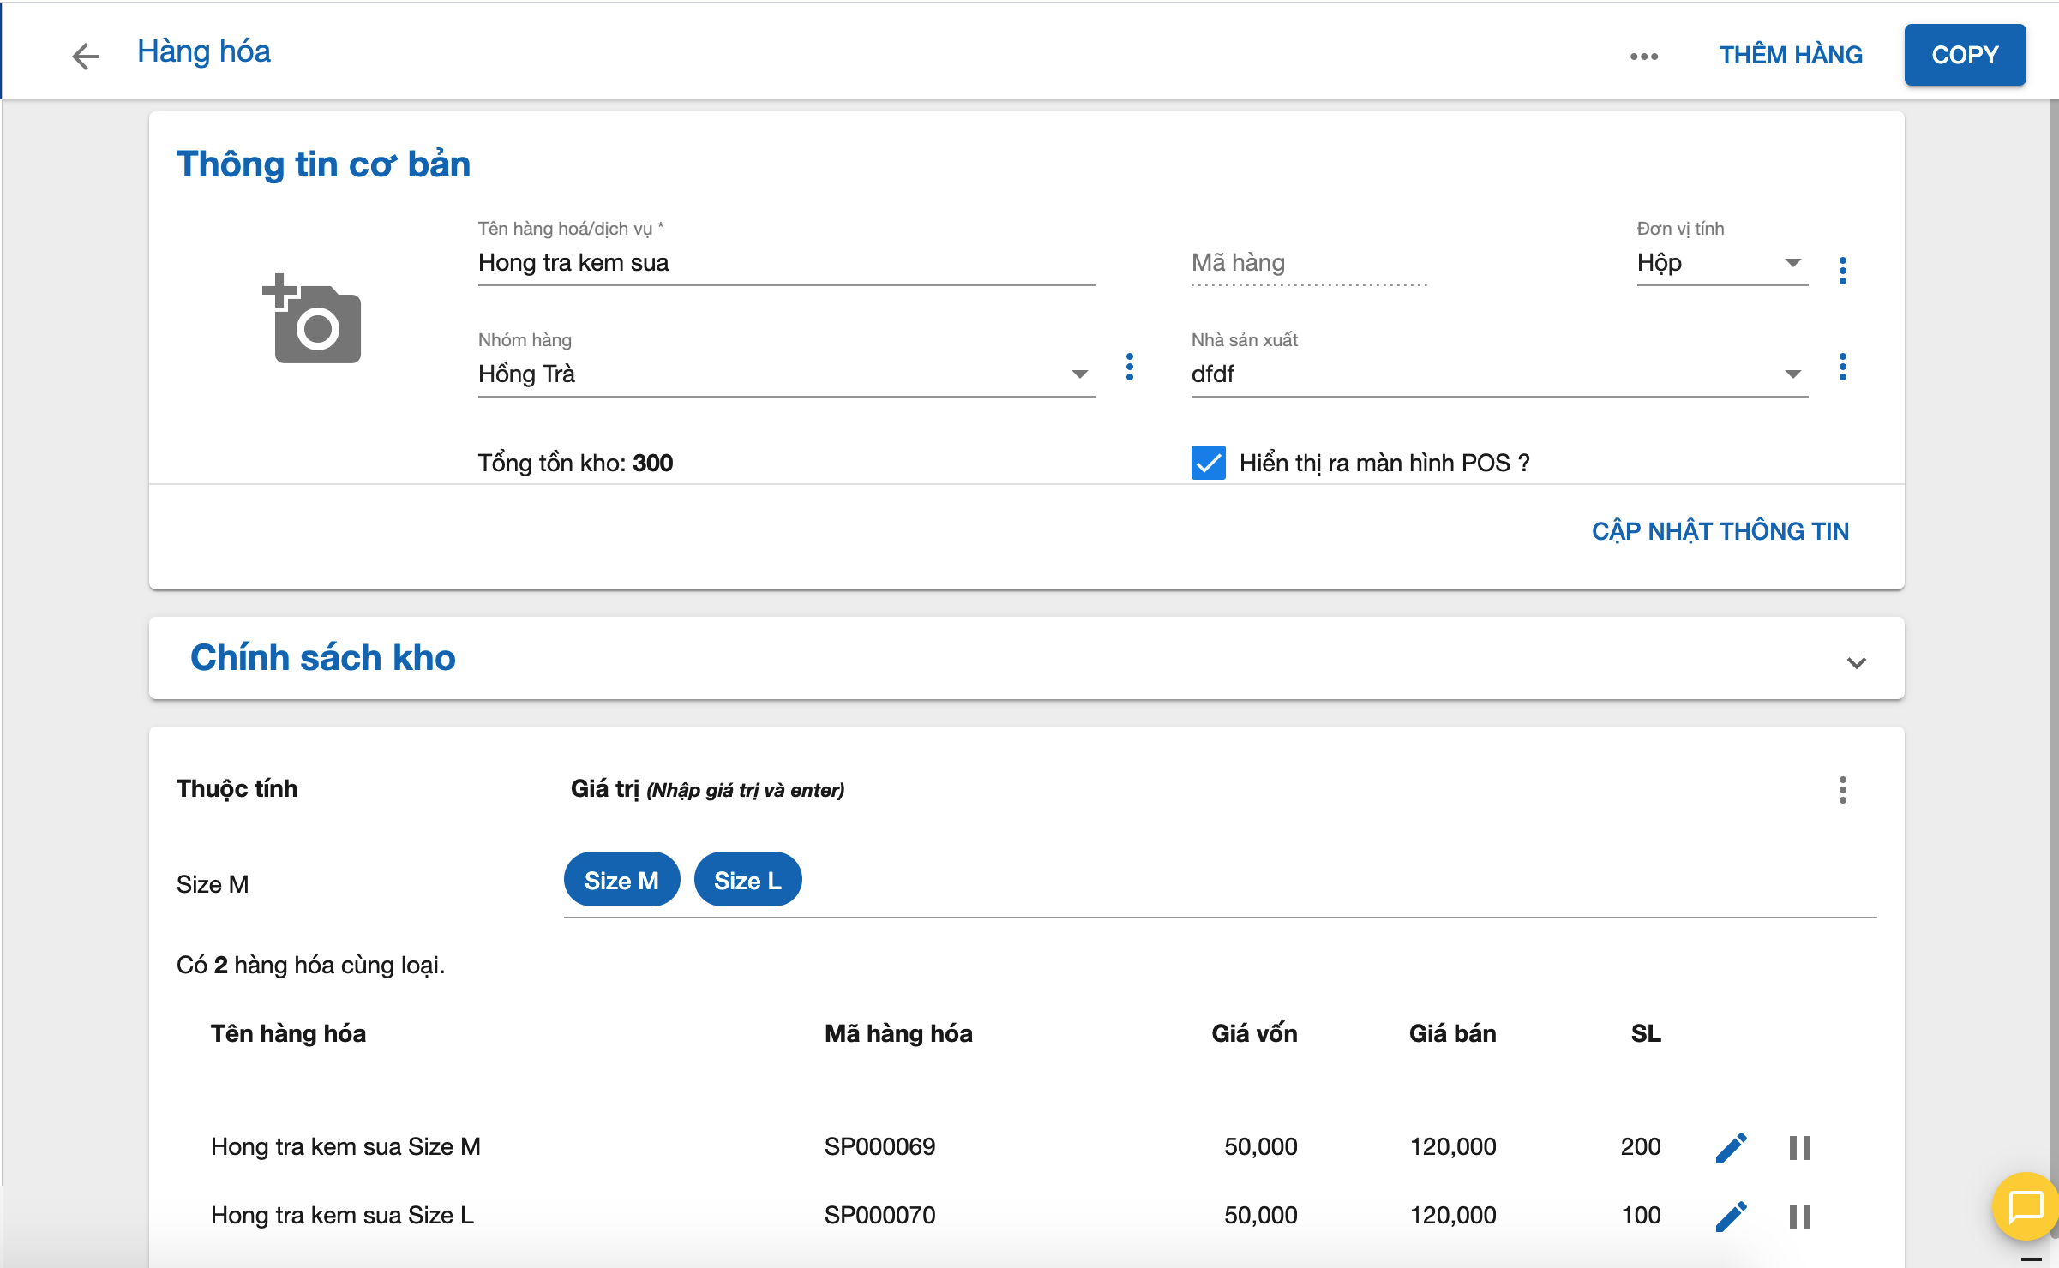
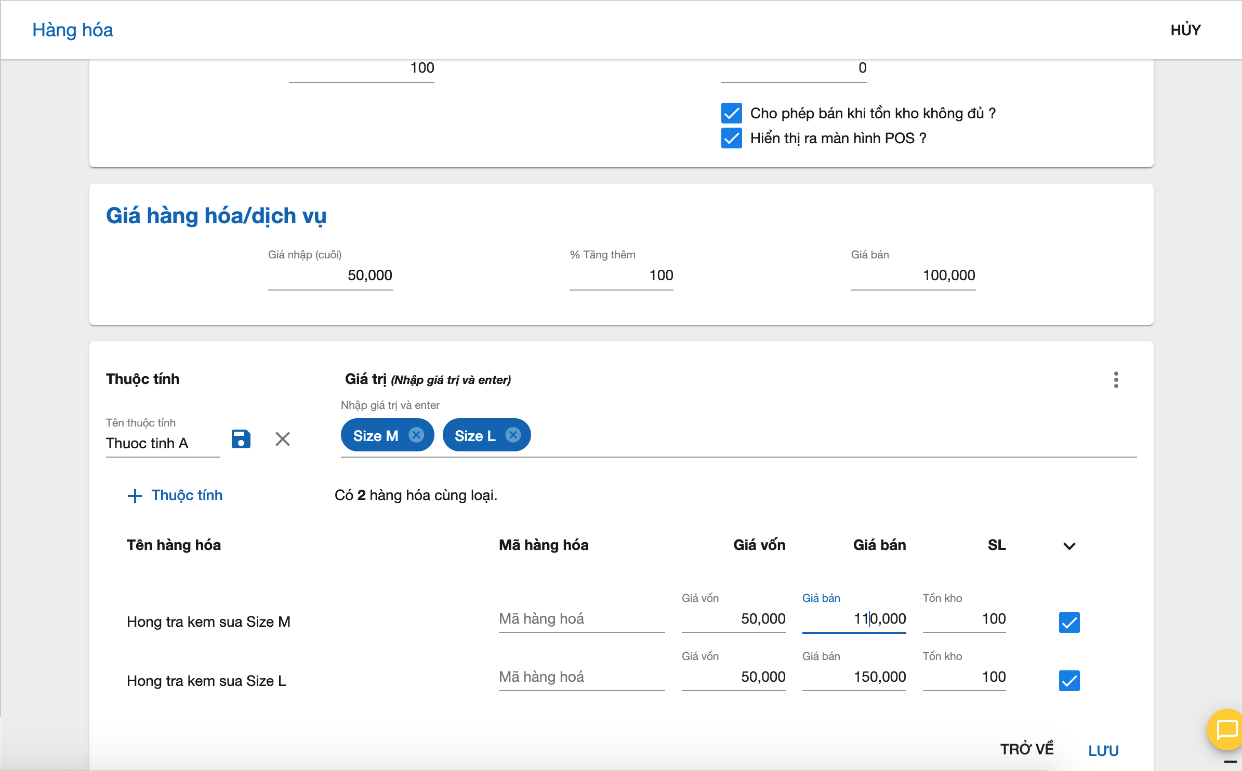
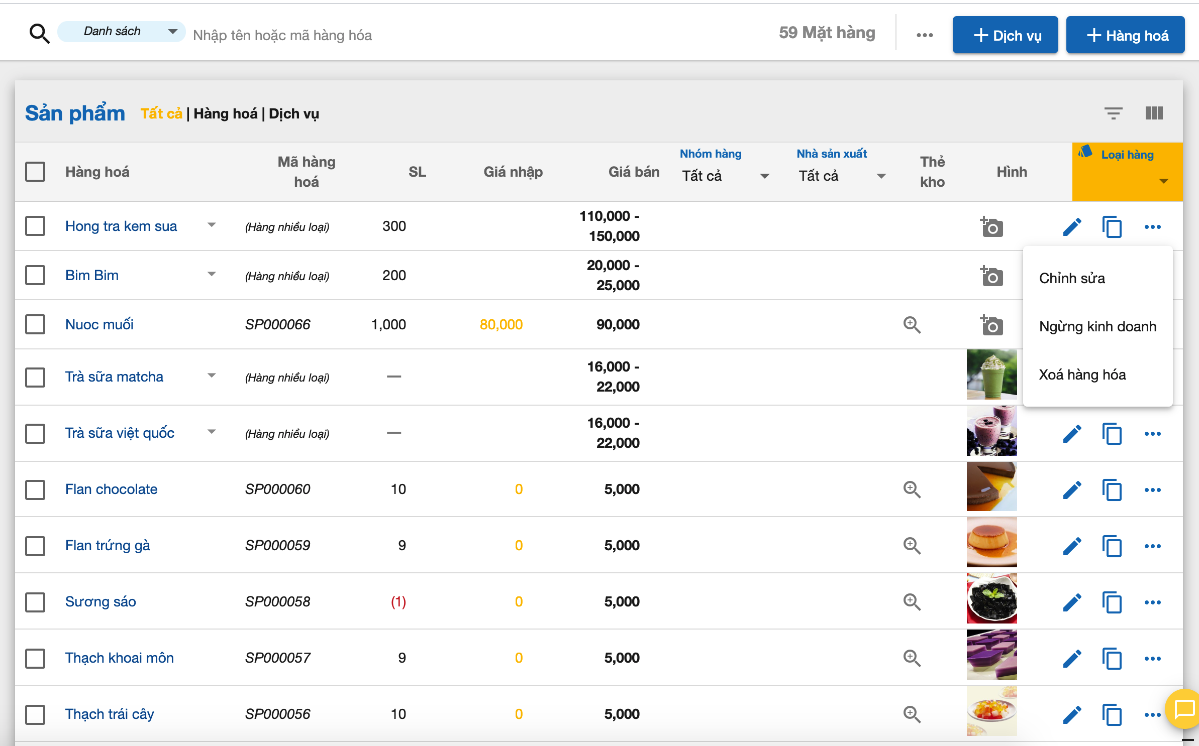
Thông tin cơ bản bao gồm: Tên hàng hóa, mã hàng hóa, hình ảnh, nhóm hàng, nsx.
Mã hàng hóa: là duy nhất trên hệ thống.
Tên hàng hóa: là duy nhất và bắt buộc nhập.
Giá hàng hóa gồm giá bán và giá nhập (cuối) | Nếu có nhiều hơn 1 thuộc tính
Giá bán: Giá để bán cho khách hàng.
Giá nhập (cuối): Giá để tính lợi nhuận. | Nếu tồn kho > 0 => tạo phiếu nhập hàng | Refer sheet 3

Sheet2
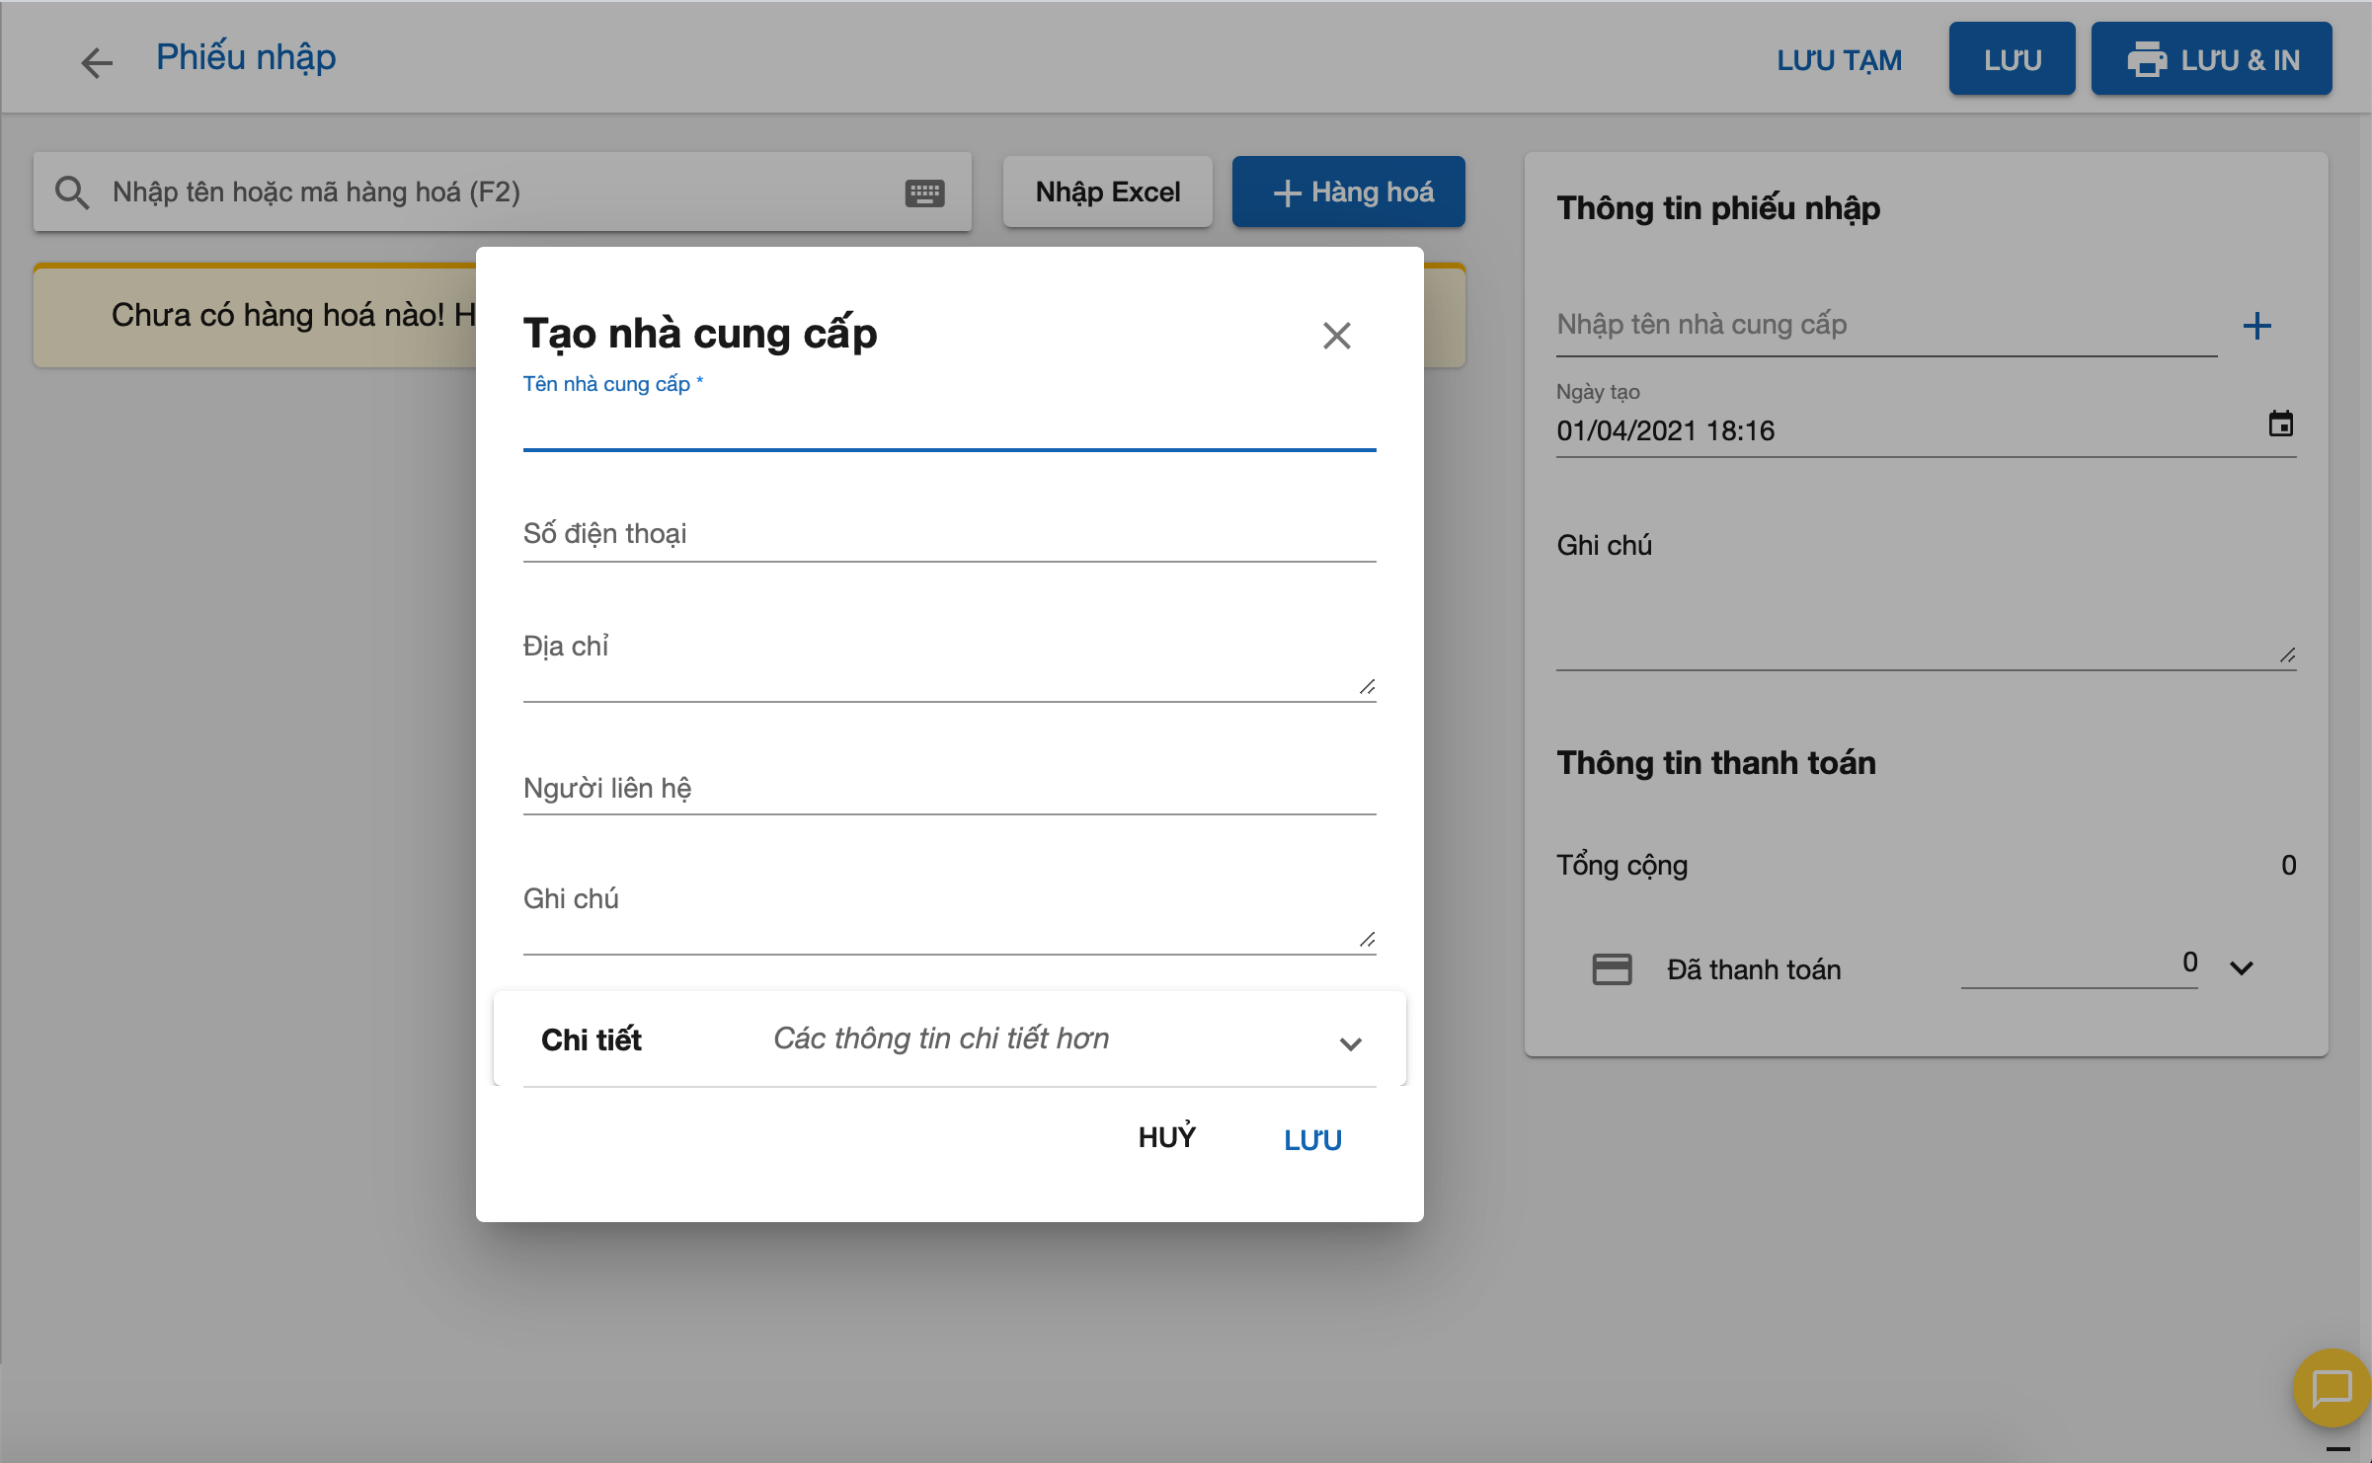

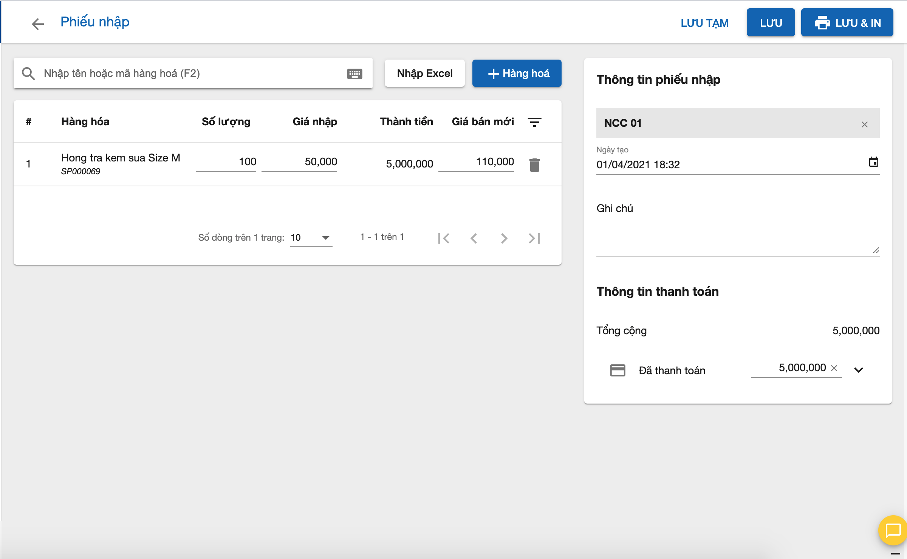

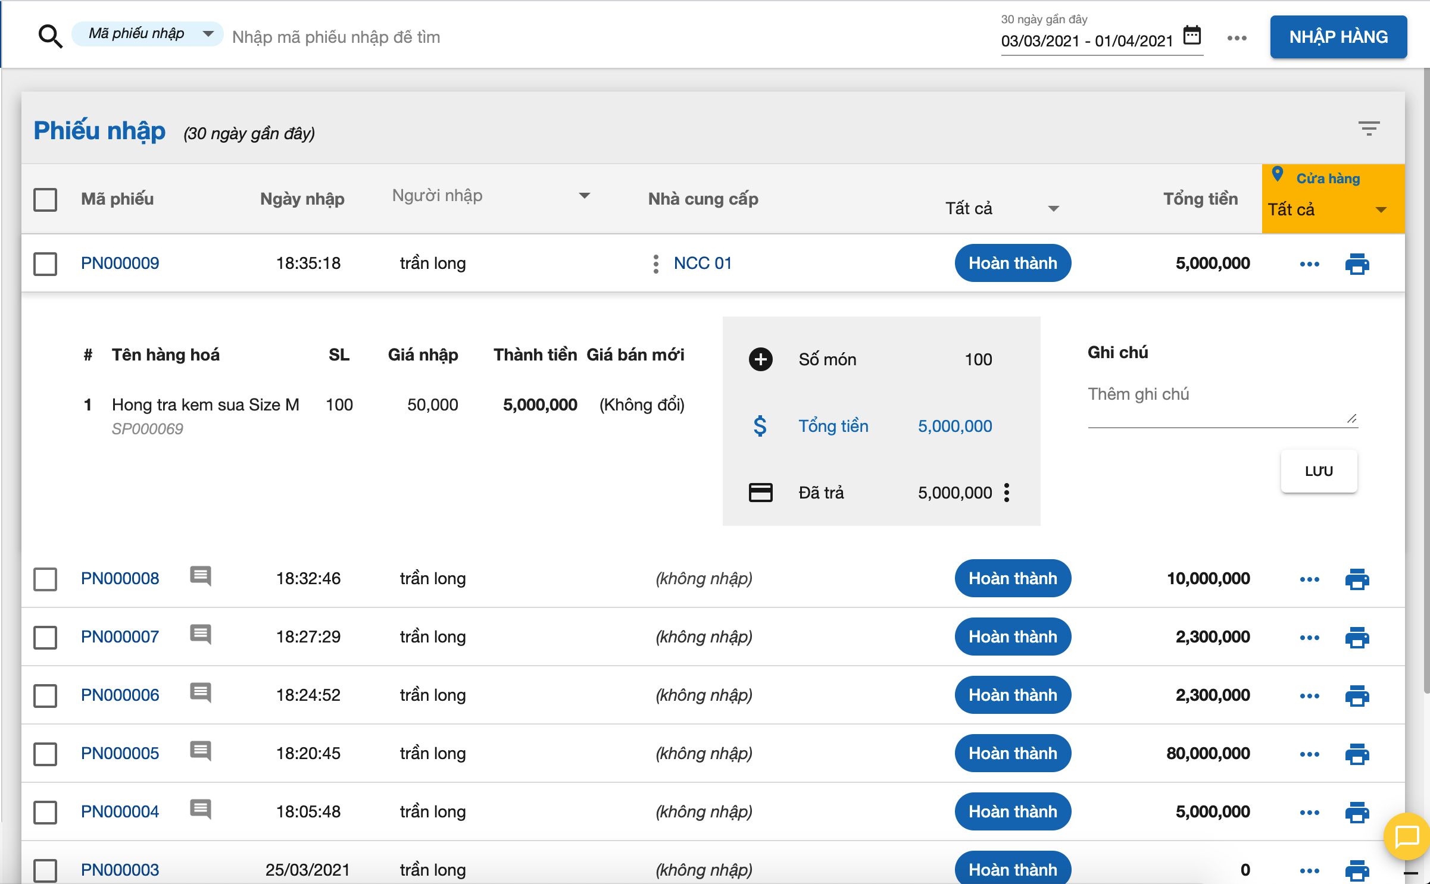

POS
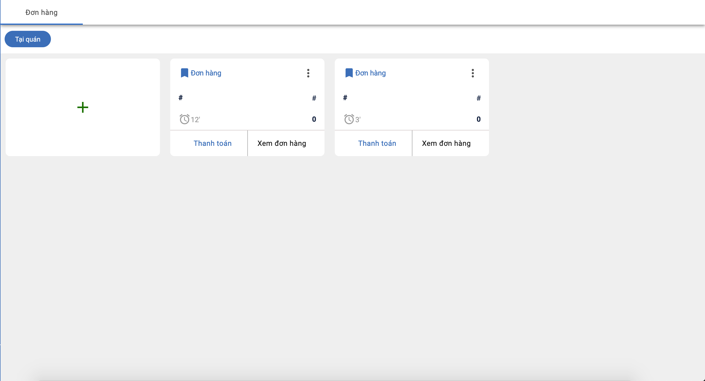
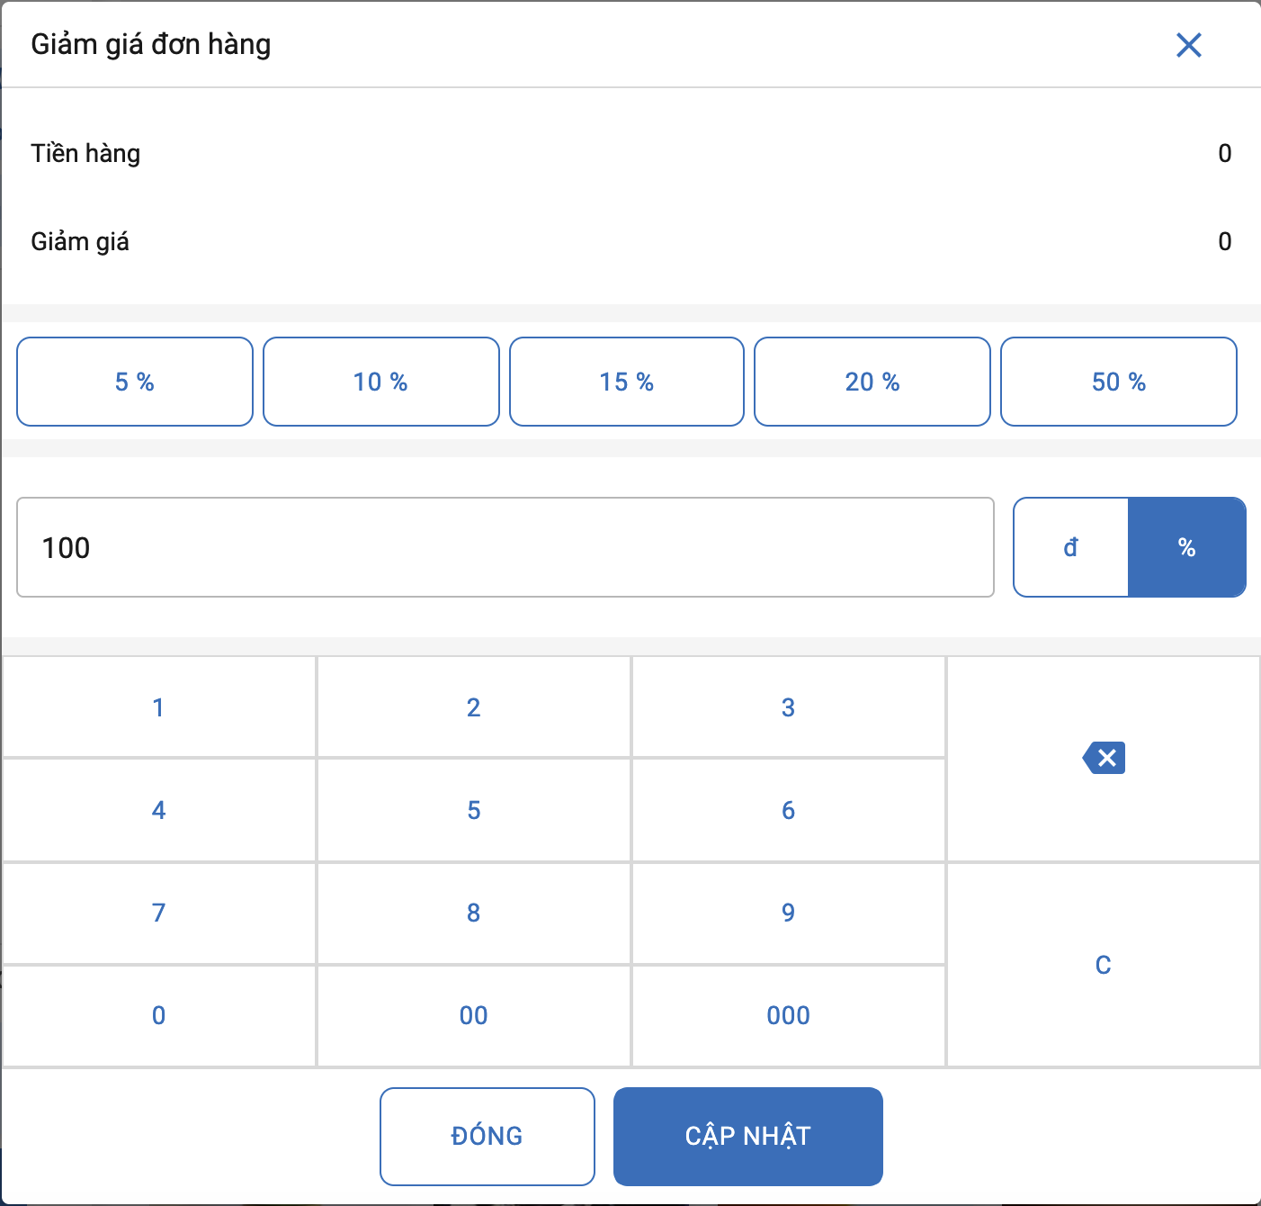
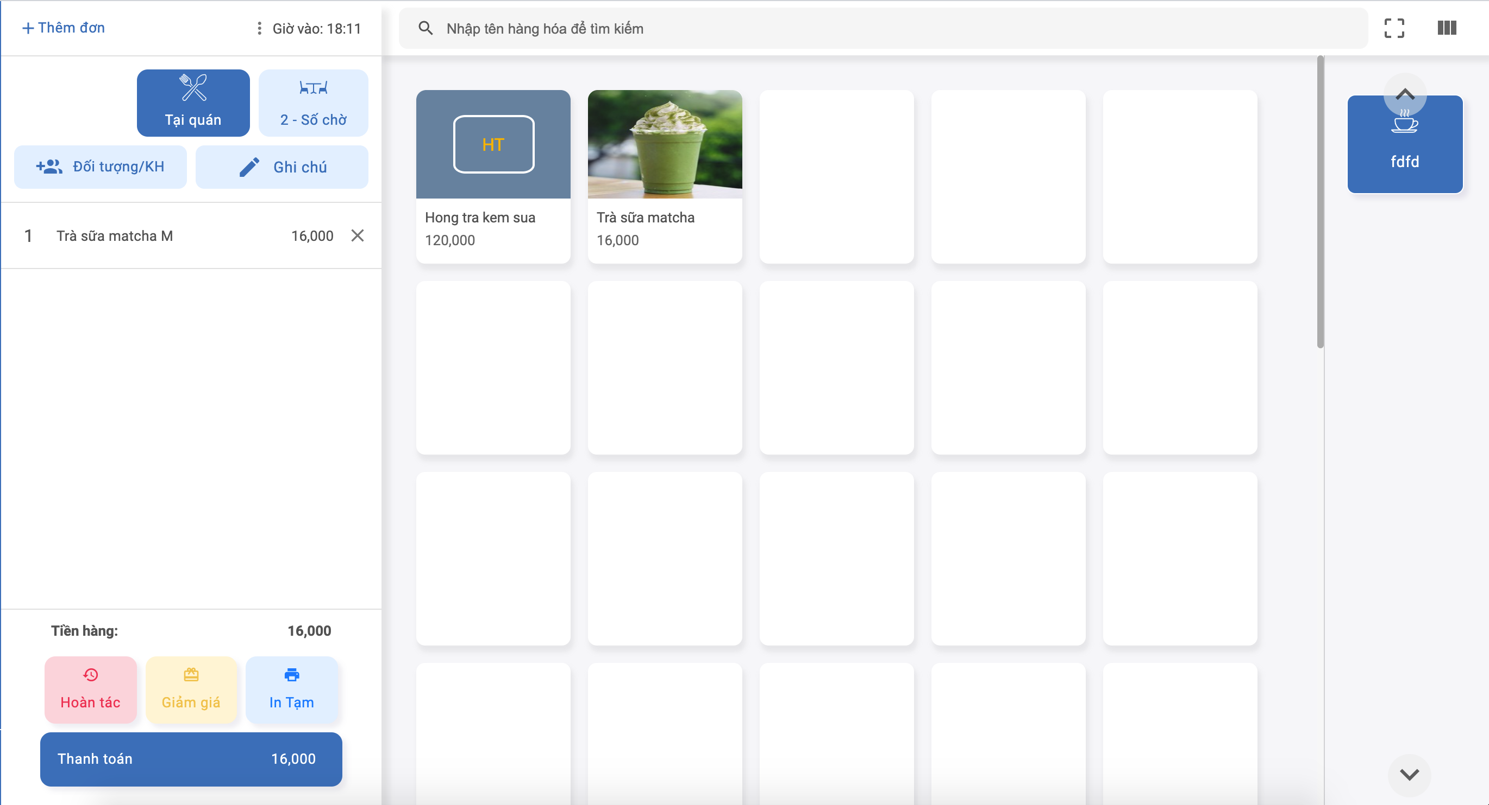
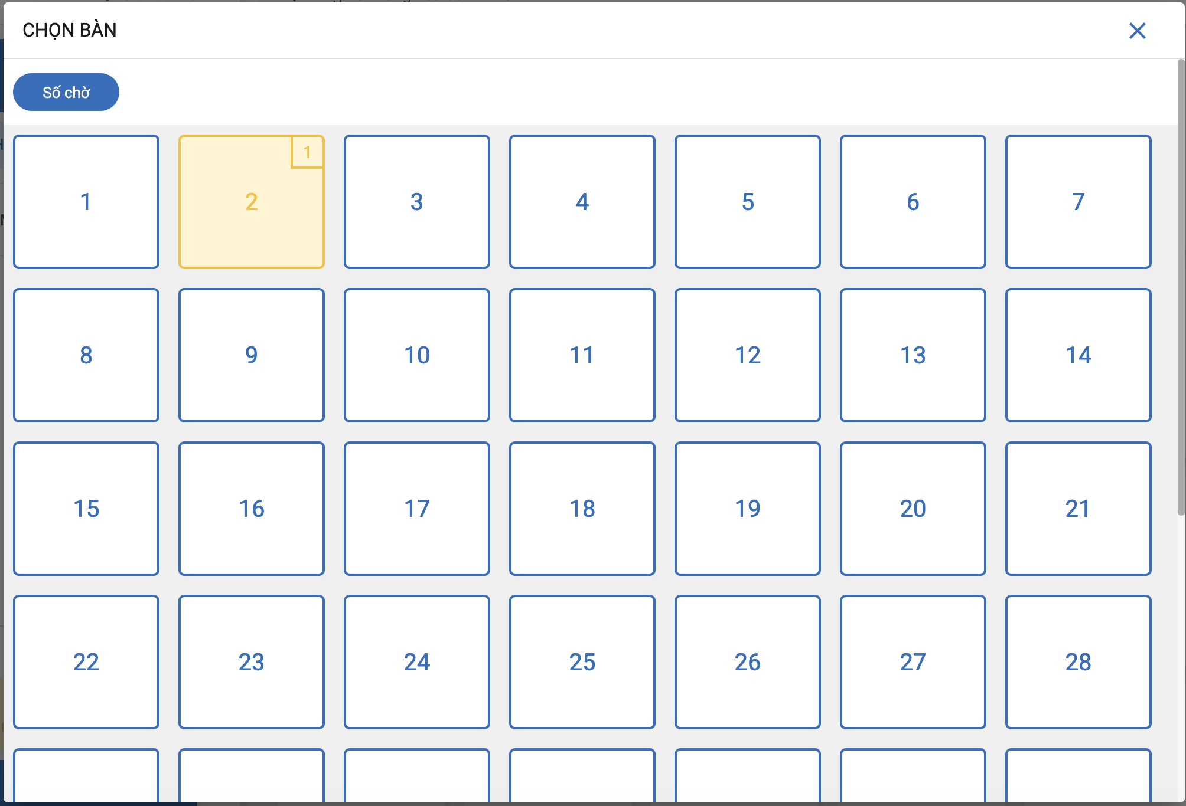

 | POS

arrDonHang
 | MaSP
 | SoLuong
 | TenSp
 | Gia
 | LoaiSP
 | GhiChu
 | GiamGia: 10% 10000đ



    

